マルコフ-配布用
 |  |  | 点検結果 |  |  |  | 劣化度 |  | 0 | 1 | 2 | 3 | 4 | 5 | 6 | 7 | 8 | 9 | 10 | 11 | 12 | 13 | 14 | 15 | 16 | 17 | 18 | 19 | 20 | 21 | 22 | 23 | 24 | 25 | 26 | 27 | 28 | 29 | 30 | 31 | 32 | 33 | 34 | 35 | 36 | 37 | 38 | 39 | 40 | 41 | 42 | 43 | 44 | 45 | 46 | 47 | 48 | 49 | 50
経過年数 | t (年) | 20 | 劣化度 | 割合 | 計算値 | 差の2乗 | d | 1 | 1.0 | 1.0 | 1.0 | 1.0 | 1.0 | 0.9 | 0.9 | 0.9 | 0.9 | 0.9 | 0.9 | 0.9 | 0.9 | 0.9 | 0.8 | 0.8 | 0.8 | 0.8 | 0.8 | 0.8 | 0.8 | 0.8 | 0.8 | 0.8 | 0.8 | 0.7 | 0.7 | 0.7 | 0.7 | 0.7 | 0.7 | 0.7 | 0.7 | 0.7 | 0.7 | 0.7 | 0.7 | 0.6 | 0.6 | 0.6 | 0.6 | 0.6 | 0.6 | 0.6 | 0.6 | 0.6 | 0.6 | 0.6 | 0.6 | 0.6 | 0.6
推移確率 | px | 0.012 | d | 0.795 | 0.791 | 0.000 | c | 2 | 0.0 | 0.0 | 0.0 | 0.0 | 0.0 | 0.1 | 0.1 | 0.1 | 0.1 | 0.1 | 0.1 | 0.1 | 0.1 | 0.1 | 0.1 | 0.1 | 0.2 | 0.2 | 0.2 | 0.2 | 0.2 | 0.2 | 0.2 | 0.2 | 0.2 | 0.2 | 0.2 | 0.2 | 0.2 | 0.2 | 0.2 | 0.3 | 0.3 | 0.3 | 0.3 | 0.3 | 0.3 | 0.3 | 0.3 | 0.3 | 0.3 | 0.3 | 0.3 | 0.3 | 0.3 | 0.3 | 0.3 | 0.3 | 0.3 | 0.3 | 0.3
 | 1-px | 0.988 | c | 0.196 | 0.187 | 0.000 | b | 3 | 0.0 | 0.0 | 0.0 | 0.0 | 0.0 | 0.0 | 0.0 | 0.0 | 0.0 | 0.0 | 0.0 | 0.0 | 0.0 | 0.0 | 0.0 | 0.0 | 0.0 | 0.0 | 0.0 | 0.0 | 0.0 | 0.0 | 0.0 | 0.0 | 0.0 | 0.0 | 0.0 | 0.0 | 0.0 | 0.0 | 0.0 | 0.0 | 0.0 | 0.1 | 0.1 | 0.1 | 0.1 | 0.1 | 0.1 | 0.1 | 0.1 | 0.1 | 0.1 | 0.1 | 0.1 | 0.1 | 0.1 | 0.1 | 0.1 | 0.1 | 0.1
 |  |  | b | 0.008 | 0.021 | 0.000 | a | 4 | 0.0 | 0.0 | 0.0 | 0.0 | 0.0 | 0.0 | 0.0 | 0.0 | 0.0 | 0.0 | 0.0 | 0.0 | 0.0 | 0.0 | 0.0 | 0.0 | 0.0 | 0.0 | 0.0 | 0.0 | 0.0 | 0.0 | 0.0 | 0.0 | 0.0 | 0.0 | 0.0 | 0.0 | 0.0 | 0.0 | 0.0 | 0.0 | 0.0 | 0.0 | 0.0 | 0.0 | 0.0 | 0.0 | 0.0 | 0.0 | 0.0 | 0.0 | 0.0 | 0.0 | 0.0 | 0.0 | 0.0 | 0.0 | 0.0 | 0.0 | 0.0
 |  |  | a | 0.001 | 0.002 | 0.000
 |  |  |  |  | Σ1 | 0.000

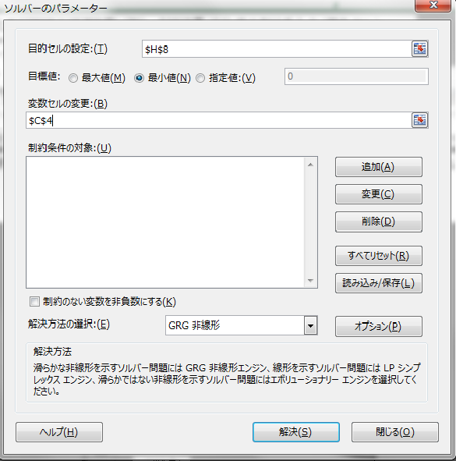
手順２：「データ」→「ソルバー」を選択
手順３：「目的セルの設定」→黒色セル、「目標値」→「最小値」を選択、「変数セルの変更」→緑色セルをそれぞれ入力・設定し、
「解決」をクリック → 誤差の総和が最小となる推移確率pxを自動で計算できる
手順１：点検時の経過年数t（年）と点検結果-劣化度の割合を入力（黄色セル）

※ソルバーがない場合はここをクリック

ソルバーの追加
１．「ファイル」→「オプション」を選択

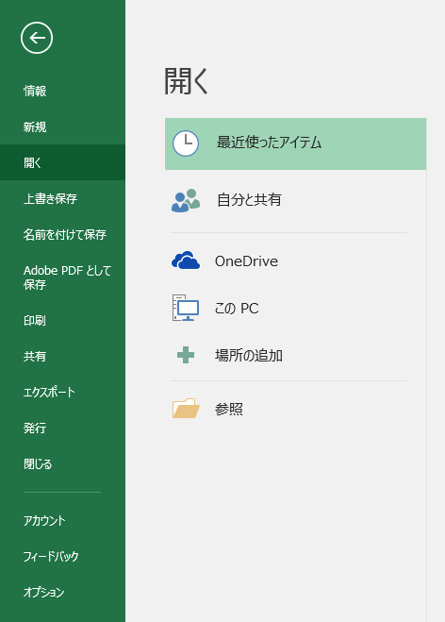

２．「アドイン」を選択

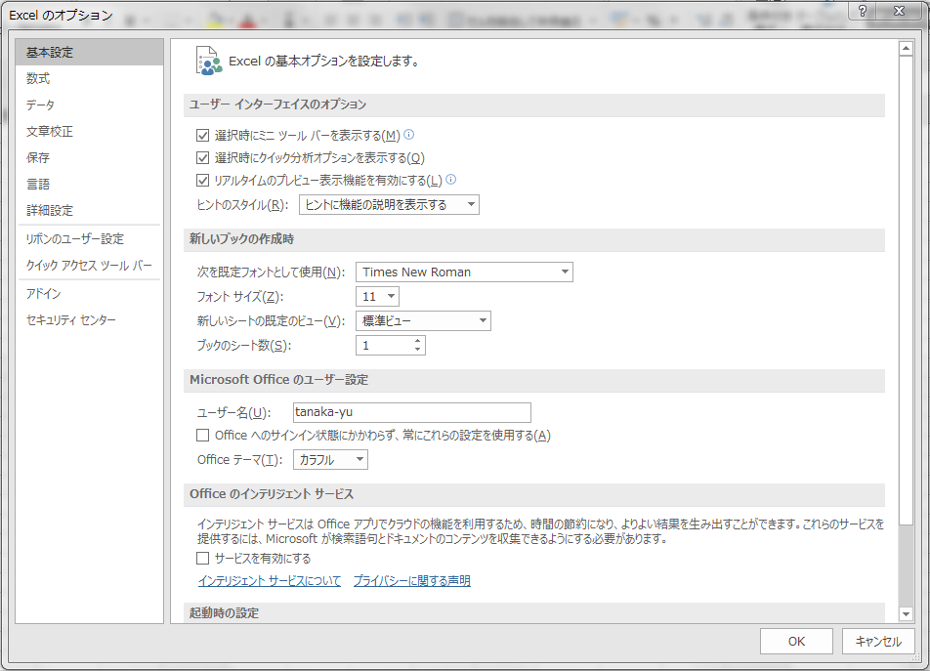

３．①「ソルバーアドイン」を選択
②「管理(A)：Excelアドイン」となっていることを確認
③「設定（G)」を選択

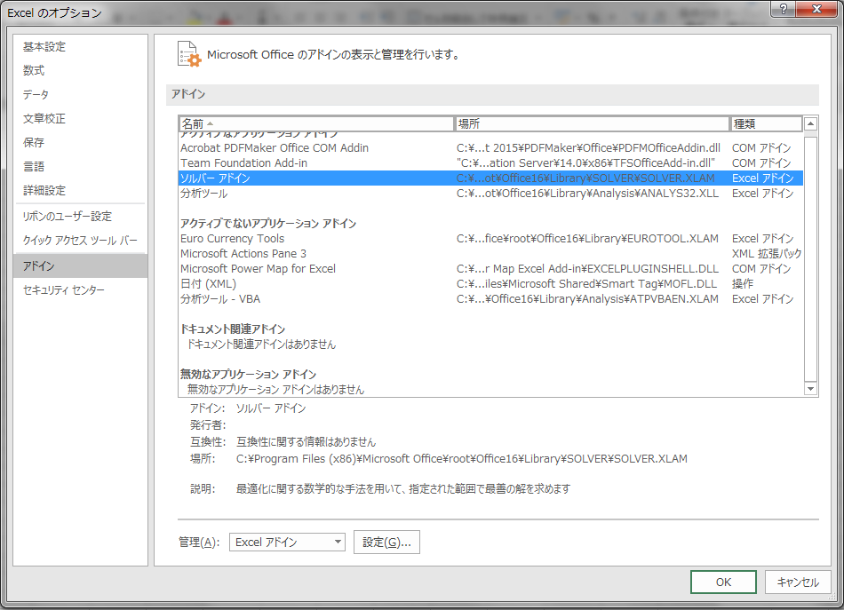
①
②
③

４．「ソルバーアドイン」にチェックを入れ，「OK」を選択

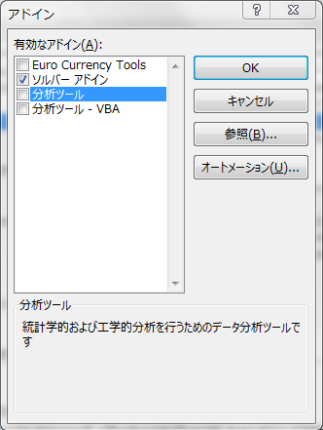

５．「データ」のタブに「ソルバー」が追加される

